MUNICIPAL
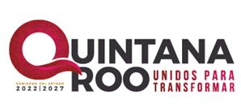
SECRETARÍA DE FINANZAS Y PLANEACIÓN
SUBSECRETARÍA DE PLANEACIÓN
REGISTRO DE PROYECTOS DE INVERSIÓN PÚBLICA
EJECUTADO POR LOS MUNICIPIOS
DEL 1° DE ENERO AL 31 DE DICIEMBRE DE 2026
ÚLTIMA ACTUALIZACIÓN: 31/MARZO/2026
 |  |  |  | TOTAL: | $0.00
MUNICIPIO:
# | NOMBRE DEL PROYECTO | LOCALIDAD | UBICACIÓN/1 | MONTO APROBADO | TIPO DE APORTACIÓN | FUENTE DE FINANCIAMIENTO
1 | Los municipios no cuentan con proyectos con avances fisicos-financieros en el primer trimestre del presente año.

 | Nota:
 | 1/ Ubicación en grados decimales
 | * Los municipios informaron que no cuentan con información para presentar.

